思い出フルカラーキャンバス・ミニキャンバス専用注文用紙
★ご入力後の流れ
ファイルを保存し、Excel形式のままメールに添付して原稿データと一緒に販売店へ送付願います。
詳しい送付方法は上記リンクページをご参照ください。
《思い出フルカラーキャンバス・ミニキャンバス専用注文用紙》 |  |  |  | 株式会社アーテック | https://www.artec-kk.co.jp/dl/name_order/senddata.pdf
※着色セル内はご入力必須です。 ※《販売店様ご記入欄》は販売店様がご記入ください。 |  | ご注文日
 |  | ご使用日

5921 思い出フルカラーキャンバス
ユーザー名 (学校名等)
【数量記入】
品番 | 品名 |  | 数量
5921 | 思い出フルカラーキャンバス
118987
ミニキャンバス 1人１柄印刷
118988
ミニキャンバス 同一原稿２個以上印刷
１個～
ご注文承ります
118987 | ミニキャンバス 1人１柄印刷
118988 | ミニキャンバス 同一原稿２個以上印刷
118740 | (有償) ミニイーゼル 小
 |  |  | ※必要な場合のみ入力↑
【注意事項】
●原稿は、こちらの専用注文用紙と一緒にメールに添付し送信いただくか、郵送してください。
●上下の向きがわかりにくい写真の場合はご指示ください。
●画質の低いデータですと粗い印刷になる場合がございます。
●拡大・縮小は弊社で行いますが、その際校正確認は致しません。ご了承ください。
●拡大・縮小以外の加工(一部切り抜きなど)は致しません。ご了承ください。
●原稿の到着後、４営業日～の出荷（校正確認はございません）
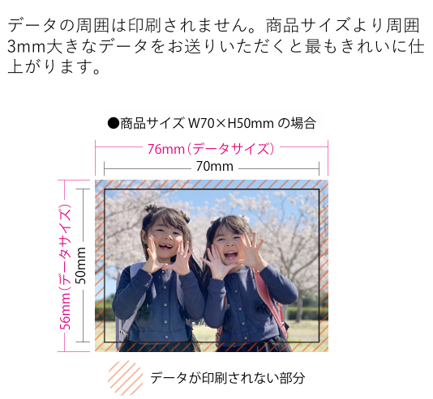
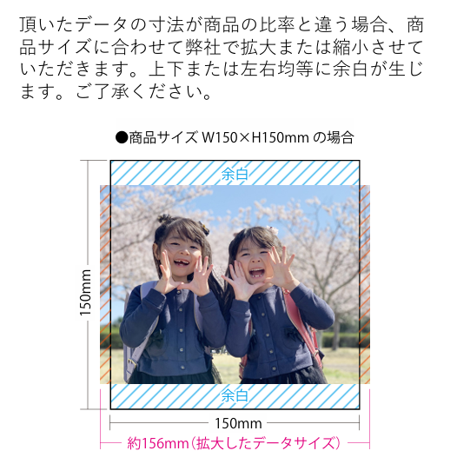

《販売店様ご記入欄》
御社ID
御社名
 |  |  | 御中
ご担当者様名 |  |  | 様
データ入稿方法 | メールに添付 ・ 現物発送 ・ その他（ ）
 |  |  |  | <20251001改定書式>

